Мої баги
Bug-reports
ID | BRMY01 | BRMY02 | BRMY03 | BRMY04 | BRMY05
Summary | The "Catalog" button does not collapse the dropdown in the main page of the site when the cursor is placed on it | The registration page is not localized after selecting the "Ukr" and "Eng" buttons | The "Name" field on the Registration form on the Registration page is not validated коли користувач вводить числові значення | The "Cart" button in the site header is not aligned with other elements | The password field does not highlight the password prompt on the registration form when the user enters the password 1 or the character #
Pre-conditions | Open the site https://exe.ua | Open the site https://exe.ua | Open the site https://exe.ua | Open the site https://exe.ua | Open the site https://exe.ua
 |  | Select the "Ukr" button in the site header

Steps | 1. Click (place the cursor) on the "Catalog" button | 1. Click the "Register" button | 1. Click the "Register" button | 1. Pay attention to the placement of the "Basket" button | 1. Click the "Register" button
 | AСTUAL RESULT: The "Catalog" button changes the section | 2. Click the "Ukr" button | 2. On the registration form, enter the number - 12345 in the "Name" field |  | 2. On the registration form, enter valid data - Olga in the "Name" field
 | 2. Click on the menu item in the "PC accessories" catalog | AСTUAL RESULT: The Registration page does not change its localization from Russian to Ukrainian | 3. On the registration form, enter valid data in the "Patronymic" field - Mykolaivna |  | 3. On the registration form, enter valid data in the "Patronymic" field - Mykolaivna
 | 3. Hover over the "Catalog" button | 3. Press the "Eng" button | 4. On the registration form, enter valid data in the "Surname" field - Golyshev |  | 4. On the registration form, enter valid data in the "Surname" field - Golyshev
 | NOTE: The "Catalog" button does not collapse the list only on the main page та на сторінках основних пунктів каталогу | AСTUAL RESULT: The Registration page does not change its localization from Russian to English | 5. On the registration form, enter a valid value - oliya538@gmail.com in the "Email" field |  | 5. On the registration form, enter a valid value - yes@gmail.com in the "Email" field
 |  | NOTE: Signatures of all fields and buttons are duplicated in three languages ​​in the Russian localization | 6. On the registration form, enter a valid value in the "Phone" field - +38 (099) 999-99-99 |  | 6. On the registration form, enter a valid value in the "Phone" field - +38 (099) 876-54-32
 |  |  | 7. On the registration form, in the "Language" drop-down menu, select "Ukrainian (Ukraine)" |  | 7. On the registration form, in the "Language" drop-down menu, select "Ukrainian (Ukraine)"
 |  |  | 8. On the registration form, enter valid data - 301292 in the "Password" field |  | 8. On the registration form, enter - 1 in the "Password" field NOTE: There is no button in the password field to make the password visible
 |  |  | 9. On the registration form, enter 301292 in the "Confirm password" field |  | 9. On the registration form, enter - 1 in the "Confirm password" field NOTE: In the confirm password field, there is no button to make the password visible
 |  |  | 10. Fill in the "Captcha" field as in the picture |  | 10. Fill in the "Captcha" field as in the picture
 |  |  | 11. Click the "Register" button |  | 11. Click the "Register" button
 |  |  |  |  | 12. Return to the registration form
 |  |  |  |  | 13. On the registration form, enter - no. in the "Password" field
 |  |  |  |  | 14. On the registration form, enter - 1 in the "Confirm password" field
 |  |  |  |  | 15. Fill in the "Captcha" field as in the picture
 |  |  |  |  | 16. Click the "Register" button
Expected result | The "Catalog" button expands a drop-down list when hovered over or clicked | The Registration page is localized according to the selected language | You should see an error message in the Name field. That the name is not valid. | The "Basket" button should be placed in one row with other header elements | The password field will highlight the error and prompt you with password requirements
Actual result | The drop-down list does not collapse, the "Catalog" button changes color | The Registration page does NOT change its localization from Russian to Ukrainian and English | The user is redirected to the phone number confirmation page, to continue registration | The "Cart" button has been moved up | The user is redirected to the phone number confirmation page, to continue registration
Post-conditions
Environment | Google Chrome. Version 115.0.5790.110 (64-bit) NOTE: this defect is not present in the mobile version of the site | All browsers | All browsers | Google Chrome. Version 115.0.5790.110 (64-bit) NOTE: this defect is not present in the mobile version of the site | All browsers
Severity | low | low | low | low | low
Priority | low | low | low | low | medium
Type of bug | Usability | Functional | Functional | Visual | Security
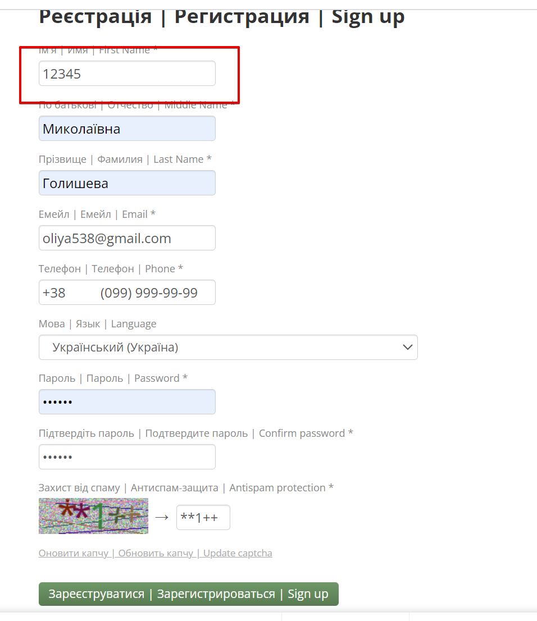
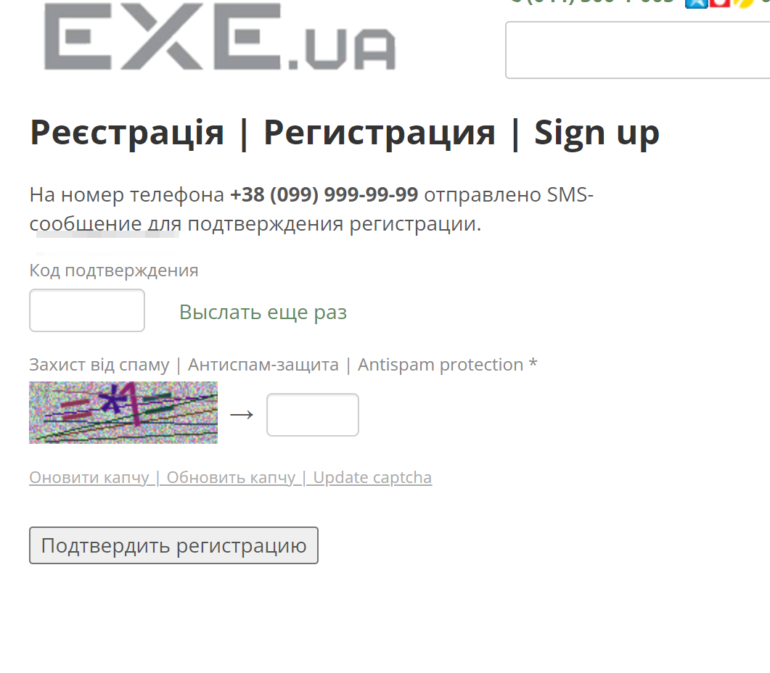
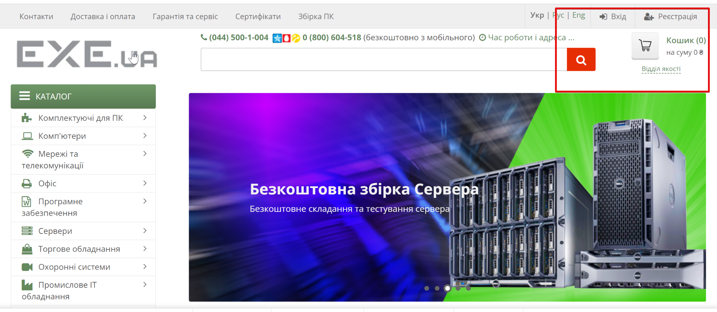
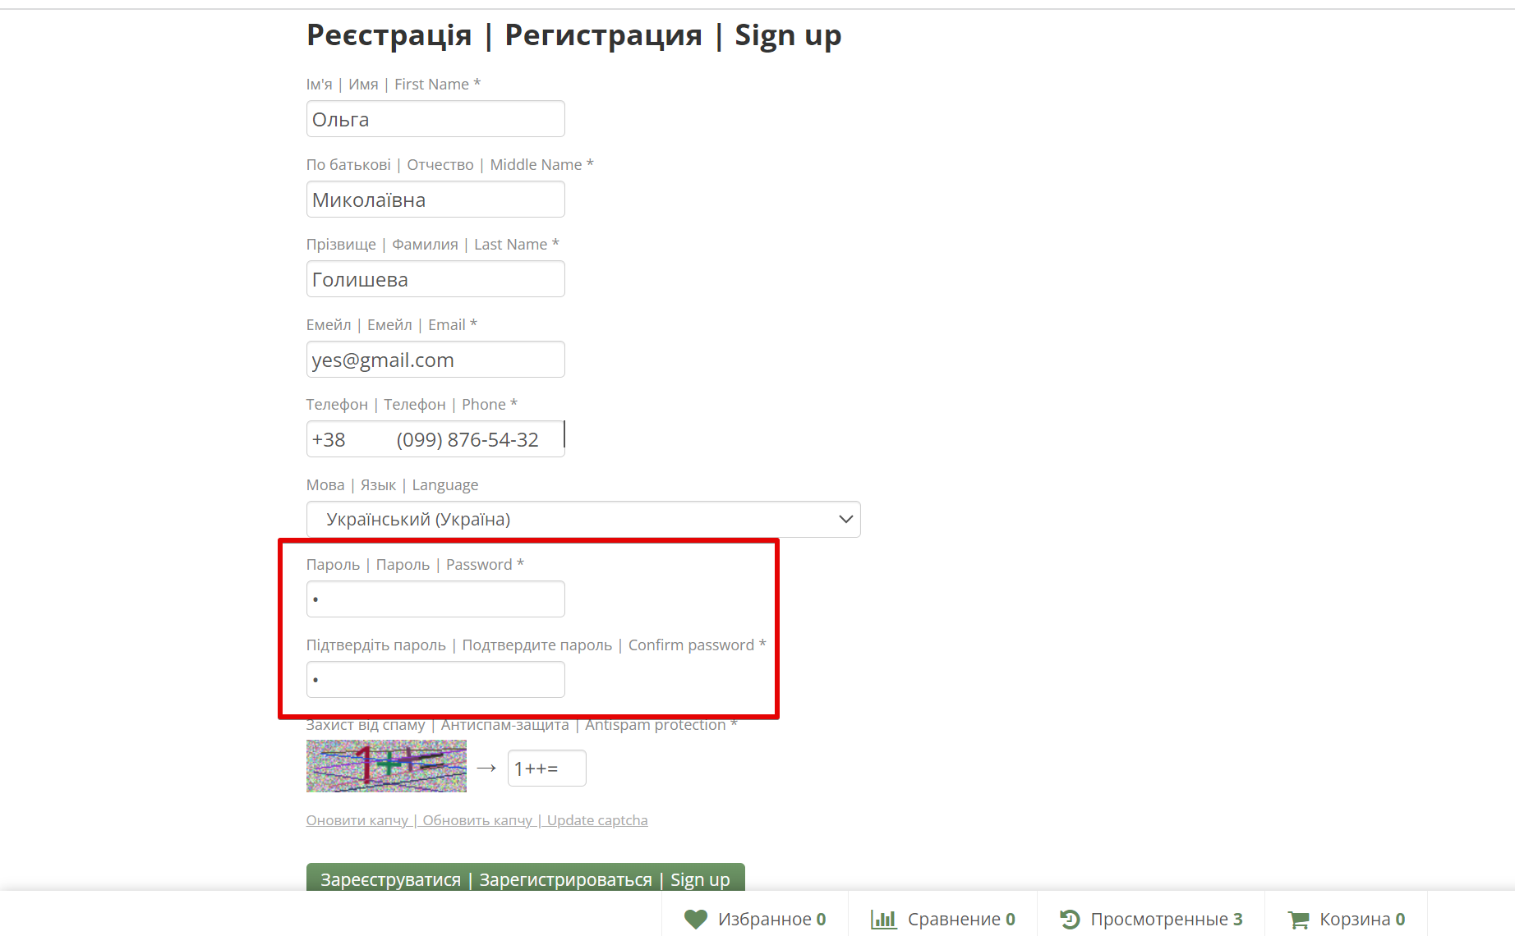
Attachment | Відео запис https://drive.google.com/file/d/1ia9S6MryBF9pyYKnlFae-SUmrtVnfECS/view?usp=sharing | Відео запис https://drive.google.com/file/d/1TlnnwqrGGWNsUB4CPeiZt3f0Fce7LxDl/view?usp=sharing

